需求物资图片仅供参考
序号 | 物资编码 | 物资名称 | 品牌/厂家 | 规格型号 | 其它特征参数 | 物资类型 | 计量单位 | 数量 | 备注
1 | 8203110001 | 对抗训练教官服 |  | 均号 | 功能;人体防护 是否连体：分体 材质：高韧性聚乙烯材料 用途范围：训练防护 尺码:均码 颜色:红色 类型：防护服用于最小作战单元的对抗技能训练，进行高强度培训。防护面积大，训练服可以起到对头部、眼部、颈部、胸部、手臂、腹部、臀部、大腿、膝盖及小腿及脚面的保护作用。提升对抗技战术水平 | 反恐装备 | 套 | 2 | 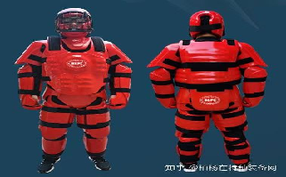
2 | 8203020002 | 海绵训练棍 |  |  | 长度：60CM，100CM 颜色：黑色，红色 重量：280克，445克 材质：PU皮革 直径：5CM 用途：训练模拟对抗 | 反恐装备 | 套 | 9 | 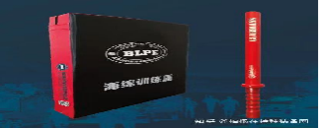
3 | 8203110002 | 战术背心 |  | 均号 | 采用600D牛津布制作而成，背心胸兜有95弹夹套，92弹夹套，对讲机套，杂物兜，手电套，背心前后可以放置护板。腰封的宽窄可以调节适合不同体型的用户穿着。同样的，通过调节肩带的长短，也可以调节背心的高度，确保用户穿着舒适性。腰封内侧有网兜，可以装浮力板用，穿着舒适的同时不影响佩戴腰带组件。可选配防弹插板，背心本体前板总宽度30cm,高37cm胸部MOLLE板宽28cm | 反恐装备 | 套 | 18 | 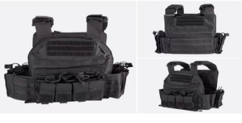
4 | 8203120001 | 战术头盔配件 |  |  | 配件明细：战术信号灯，翻斗车，战术头盔专用手电，战术护目镜，FAST防弹盔，头盔帽套 用途：战术头盔专用 | 反恐装备 | 套 | 18 | 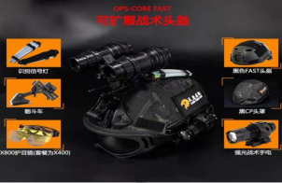
5 | 8203110003 | 多功能快拔套装 |  |  | 1 材质:杜邦尼龙编织+杜邦高韧耐寒尼龙；其中甩棍套、手电套、喷雾套、枪套为杜邦高韧耐寒尼龙；枪绳外包胶皮，内穿钢丝，安全、高效、美观； 2 a 所有注塑快拔套主体一次注塑成型，产品抗冲击性能好，不易变形，耐腐蚀，在零下30度性能不会受到影响； b 连接板采用类似夹合结构，不用取下腰带可以直接扣在腰带上，打开方式是侧面按钮按下解锁，改变了传统的底部内侧难以解锁的结构，并且可以根据使用者的习惯，在不借用任何工具的情况下，双手把套体和连接腰带的夹合板用力旋转，就可以左右360度旋转调节角度； 3 侧开防抢手电／伸缩棍／喷雾套采用开放式设计，侧推拔出插入，上端固定部位采用开口式弹性金属件加滑轮结构，滑轮表面采用软胶结合结构，可以避免手电、伸缩棍、喷雾等装备表面有摩擦损坏现象； 4 所有塑钢(俗称)快拔套均有快速切换位置功能； 5 枪套为92式防抢快拔，安全、高效、快捷； 6 水壶包、勤务包采用1680D杜邦牛津布精心缝制，包边工整，接囗牢固，经久耐用。勤务包标牌采用魔术贴结构； 7 腰封为高强杜邦尼龙编织+防硌软体海绵+加厚透气网眼布缝制，使用腰封的优点在于:与主腰带有效贴合的同时，更能让使用者有配戴舒适之感； 8 尺 码: M / L / ⅩL 9 重量:约1600g | 反恐装备 | 套 | 18 | 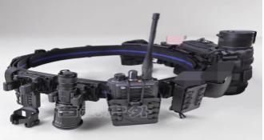
6 | 8203010001 | 战术长棍 |  |  | 采用复合PE改性材料压注加工而成，韧性好，使用寿命长等特点。 长度：1600mm 平均直径：30mm 质量：小于1500g 外观：黑色，表面均匀光滑无毛刺，无毒无味对人体皮肤无伤害，永不褪色，棍体两端套有橡胶套，且不易脱落。 | 反恐装备 | 根 | 18 | 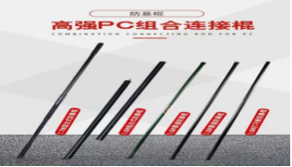
7 | 8203090001 | 警用肩灯 |  |  | 闪动频率：8Hz 供电电源： 聚合物锂电池 电源保护： 过充、过放、过流、短路、高温充放 电源容量：500（mah） 充电时间：1-2h 工作时间：>8h 充电方式： 恒流涓充 工作方式：红蓝闪、LED照明 可视距离：晴朗夜空500米肉眼可视 重 量：12.5g 规 格：70×47×39mm 安装方式：夹扣 | 反恐装备 | 个 | 80 | 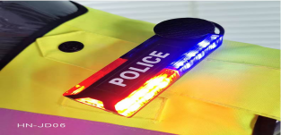
8 | 8203110004 | 警用反光背心 |  |  | 面料：140g荧光绿涤纶网布，透气性佳 反光材料：白色PVC晶格条，耐寒零下15度，衣服边圈采用银灰色反光材料包边，反光效果好。 作用：胸前两边可以贴警徽警号，可挂执法记录仪和肩灯。尺码：165/170/175/180/185 | 反恐装备 | 件 | 80 | 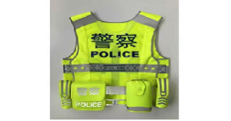
9 | 6602990056 | 扩音喇叭 |  | 大号 | 喊话、警报、录音、放音、多媒体USB插口功率：20W传递距离：500m工作电压：3.7V频率响应：100Hz-10KHz录音时长：150±10s充电时间：6小时喊话时间：10-20小时尺寸：50*220mm重量：0.7kg | 反恐装备 | 个 | 10 | 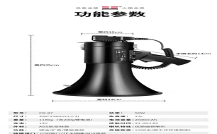
10 | 8203990006 | 训练橡胶匕首、橡胶菜刀、斧 |  |  | 重量：140克 材质：橡胶 尺寸:总长26CM 特点：刀柄刀刃是一体的 适用：仿真训练 | 反恐装备 | 套 | 2 | 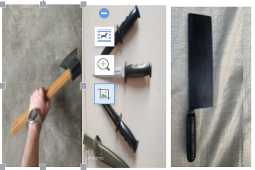
11 | 8203990010 | 重虎催泪喷射器 |  |  | 成分：强烈的辛辣素CS 混合刺激剂 容量：110ml 尺寸：Φ35×150（mm） 喷射距离：>3m 本品属非致命性武器。通过喷射催泪剂使对手暂时失去抵抗能力。主要供公安，武警等治安防暴部门单人使用，用于近距离内制服犯罪嫌疑人 | 反恐装备 | 个 | 66 | 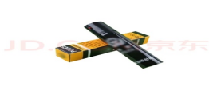
12 | 8203110005 | 龙鳞甲战术防割手套 |  | FGST-LLJ-ZS2021 | 警用防割手套严格按照《公安单警装备-防割手套制造与验收规范》制造生产。 防割手套采用不锈钢芯丝外包超高分子量聚乙烯纤维制成。在保证防割要求的条件下（耐切割系数不小于2.5），增强了手套的柔软度，加大了警员佩带使用时的舒适性。 警务人员与歹徒搏斗时可抓握对方刀具，防止手部受伤，佩带防割手套攀爬时可对手掌有效保护 | 反恐装备 | 双 | 66 | 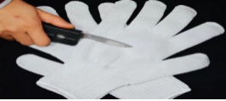
13 | 8203020003 | 防抢夺抓捕防暴棍 |  |  | 工作电压：3.7V 充电时间：5-6小时 待机电流：20-30mA 工作电流：220-300mA 脉冲峰值电压：270-350V 连续工作时间：12小时 工作温度：-10-50摄氏度 存储温度：-20-50摄氏度 尺寸：1213MM±10mm / 1013MM±10mm/ 813MM±10mm 握手长度为：358.7MM 最大直径：92mm | 反恐装备 | 根 | 33 | 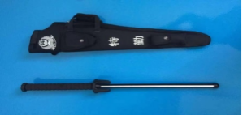
14 | 6501050374 | 执法记录仪 |  | DSJ-GXXH6A1 | 外形尺寸：长≤91mm，宽≤55mm，高≤29mm 设备重量：执法记录仪重量（外接设备除外）≤176g 外壳防护等级：≥IP68 显示屏亮度：执法记录仪能在回放模式显示全场白测试信号。显示全场白测试信号时的最大亮度应大于或等于613cd /㎡； 备用电池：内置备用电池供电，支持5min内更换主电池不断电 水平视场角： 几何失真：执法记录仪的视频的生产厂声明的所有分辨率条件下几何失真应小于或等于17％； 扩展接口：支持通过Type-C接口进行数据传输和充电，支持充电时长小于或等于3小时； 夜视功能：距执法记录仪7m处，可看清人物面部特征；距执法记录仪15m处，可看清人体轮廓。距执法记录仪3m处，红外补光范围内覆盖摄录画面75%以上面积。红外灯可设置为手动或自动开启； 视音频预录功能：执法记录仪应能在标称最大分辨率(1920x1080)下预录触发前不低于300s的视音频信息 拨动式开关：执法记录仪的录像开启/停止按键采用拨动式开关 低温试验：采用内置可更换电池供电，在更换一次电池条件下，温度（-30±3）℃，持续时间≥2h，试验期间执法记录仪处于工作状态， 试验过程中不发生状态改变， 试验后执法记录仪能正常工作 高温试验：采用内置可更换电池供电， 在更换一次电池条件下，温度 (55 士2)℃, 持续时间4h, 试验期间执法记录仪处于工作状态， 试验过程中不发生状态改变， 试验后执法记录仪能正常工作 绝缘电阻：应大于或等于50000MΩ 开机时间：执法记录仪从按下开机键到进入取景预览模式所用时间不应大于28.5s 自动录像分段设置：具有录像分段功能，可通过上机位软件设置自动分段时间1~255min； | 反恐装备 | 台 | 9 | 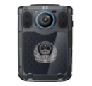
15 | 6101020034 | 笔记本电脑 |  |  | 处理器：i7 3720QM 内存：8GB DDR3 硬盘：750GB 7200RPM 显示屏：14.0" HD+ WLED Panel (1600X900) 系统：Windows7 Home Premium 64bit 显卡：NVIDIA GT650(1G) 电源 ：8芯电池 摄像头：内置摄像头 光驱：DVDRW | 反恐装备 | 台 | 1
16 | 8203990007 | 运动相机 |  |  | 频拍摄能力：4K 120P，4K 60P，4K 30P，2.7K 120P，2.7K 60P，2.7K 30P，1080P 240P，1080P 120P，1080P 60P，1080P 30P，1080P 24P，1080P 25P，4K 24P，4K 25P 分辨率：4K 适用场景：骑行，潜水 配件：潜水配件，骑行配件，常用配件 功能：裸机防水，语音控制，触屏操作，视频直播，电子防抖，循环摄像，直播推流 内存卡：+128G闪迪内存卡2张 | 反恐装备 | 台 | 1
17 | 8203990008 | 航拍无人机 |  |  | 像素：4K 图传距离：约3500米 遥控距离：约3500米 电池容量：11.1v 3500mAh 续航时间：约35分钟 定位功能：GPS定位 重量：（不加载挂件）580克 尺寸：展开35*35*8cm 折叠21*9.5*8cm 相机内存：32G-128G(内存卡支持class10/u1及以上) 功能及相关配件：航拍、耐摔、航程远、高灵敏。配件：高速读卡器、易损配件包、64G高速内存卡、原厂多充线、高端相机收纳包 | 反恐装备 | 架 | 1
18 | 8203990009 | 防冲撞设施 |  |  | 材质：钢质 颜色：黄色 分段距离：3米 高度：1米 长度：3米 宽度：1米 | 反恐装备 | 米 | 18.1 | 